상품제안서
로즈 18절 25절 32절 40절 스프링 다이어리 | 상품코드: F09252

 |  |  |  |  |  |  | 02-412-0044 | www.easy1.co.kr
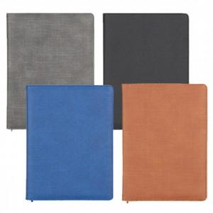

【상세/제작정보】 | *내지-기본 노트식 *메탈스킨 박인쇄 희망시 별도 문의 바랍니다. *삽지는 300부 이상부터 추가 가능합니다.

【인쇄/포장옵션】 | 불박, 금박, 은박 / OPP(비닐)

【공급단가】 | 수량 | 200~ | 500~ | 1,000~ | 3,000~ | 5,000~
*VAT별도 | 18절 | 9,100원 | 8,960원 | 8,750원 | 8,400원 | 8,050원
 | 25절 | 8,840원 | 8,700원 | 8,500원 | 8,160원 | 7,820원
 | 32절 | 8,710원 | 8,570원 | 8,370원 | 8,040원 | 7,700원
 | 40절 | 8,320원 | 8,190원 | 8,000원 | 7,680원 | 7,360원

【상품 URL】 | https://easy1.co.kr:443/src/goods_detail.php?gdno=9252

